Matlab_Bezeichnung
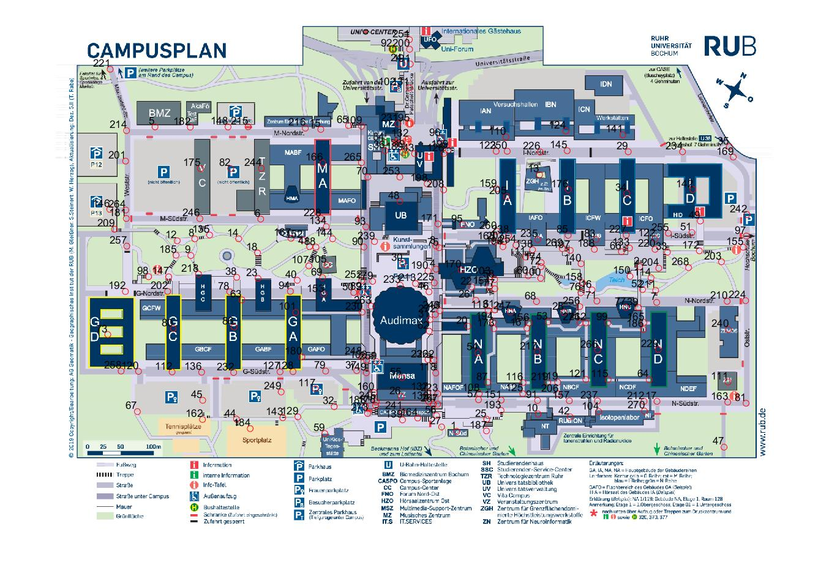
Matlab-Nr. | X | Y
1 | 982 | 1008
2 | 1431 | 605
3 | 932 | 554
4 | 932 | 611
5 | 244 | 263
6 | 502 | 488
7 | 1472 | 692
8 | 341 | 537
9 | 331 | 578
10 | 1182 | 966
11 | 1151 | 581
12 | 298 | 541
13 | 1185 | 380
14 | 448 | 537
15 | 650 | 269
16 | 1314 | 662
17 | 1473 | 935
18 | 495 | 571
19 | 857 | 319
20 | 1010 | 751
21 | 765 | 669
22 | 1019 | 655
23 | 496 | 634
24 | 849 | 108
25 | 1056 | 979
26 | 846 | 923
27 | 945 | 998
28 | 1245 | 717
29 | 1402 | 324
30 | 851 | 597
31 | 917 | 735
32 | 682 | 948
33 | 1498 | 569
34 | 1399 | 425
35 | 1650 | 311
36 | 807 | 321
37 | 738 | 860
38 | 444 | 631
39 | 1427 | 705
40 | 592 | 638
41 | 622 | 556
42 | 1260 | 973
43 | 879 | 328
44 | 443 | 978
45 | 360 | 932
46 | 915 | 667
47 | 1637 | 1047
48 | 843 | 445
49 | 1579 | 493
50 | 730 | 668
51 | 1558 | 521
52 | 1437 | 661
53 | 1206 | 740
54 | 1034 | 816
55 | 848 | 877
56 | 933 | 970
57 | 1036 | 931
58 | 1075 | 636
59 | 659 | 1014
60 | 1157 | 627
61 | 1076 | 711
62 | 915 | 763
63 | 456 | 686
64 | 1454 | 882
65 | 717 | 259
66 | 1386 | 568
67 | 200 | 960
68 | 1178 | 690
69 | 654 | 632
70 | 765 | 386
71 | 1326 | 689
72 | 1189 | 605
73 | 128 | 771
74 | 925 | 942
75 | 939 | 559
76 | 1286 | 669
77 | 1397 | 705
78 | 427 | 667
79 | 661 | 861
80 | 288 | 756
81 | 1691 | 940
82 | 429 | 365
83 | 1323 | 538
84 | 806 | 300
85 | 1255 | 528
86 | 437 | 753
87 | 1058 | 888
88 | 638 | 557
89 | 750 | 668
90 | 755 | 557
91 | 1180 | 933
92 | 825 | 72
93 | 760 | 508
94 | 575 | 665
95 | 997 | 502
96 | 944 | 291
97 | 1691 | 530
98 | 228 | 630
99 | 1352 | 742
100 | 1188 | 633
101 | 588 | 717
102 | 832 | 166
103 | 1065 | 630
104 | 1330 | 960
105 | 664 | 601
106 | 762 | 834
107 | 620 | 603
108 | 1038 | 916
109 | 749 | 261
110 | 1103 | 287
111 | 1647 | 887
112 | 285 | 863
113 | 1059 | 712
114 | 1458 | 632
115 | 1353 | 882
116 | 1145 | 889
117 | 636 | 904
118 | 931 | 865
119 | 1230 | 888
120 | 203 | 861
121 | 1298 | 881
122 | 1468 | 537
123 | 1079 | 322
124 | 1250 | 273
125 | 1144 | 916
126 | 951 | 328
127 | 550 | 862
128 | 582 | 862
129 | 593 | 973
130 | 914 | 936
131 | 866 | 167
132 | 864 | 292
133 | 1405 | 559
134 | 663 | 507
135 | 377 | 527
136 | 358 | 863
137 | 912 | 912
138 | 1168 | 564
139 | 850 | 980
140 | 1287 | 598
141 | 1389 | 282
142 | 1561 | 416
143 | 556 | 975
144 | 679 | 537
145 | 1253 | 321
146 | 133 | 465
147 | 277 | 630
148 | 422 | 263
149 | 761 | 865
150 | 1407 | 629
151 | 1091 | 932
152 | 605 | 540
153 | 657 | 672
154 | 1063 | 654
155 | 1684 | 557
156 | 1160 | 743
157 | 1258 | 933
158 | 1290 | 645
159 | 1081 | 415
160 | 780 | 914
161 | 1154 | 756
162 | 360 | 979
163 | 1646 | 937
164 | 887 | 976
165 | 1441 | 742
166 | 654 | 351
167 | 577 | 536
168 | 1075 | 545
169 | 1660 | 337
170 | 993 | 613
171 | 936 | 500
172 | 1577 | 566
173 | 1073 | 757
174 | 1189 | 595
175 | 355 | 365
176 | 1255 | 416
177 | 1076 | 659
178 | 784 | 945
179 | 776 | 641
180 | 603 | 826
181 | 173 | 487
182 | 330 | 263
183 | 759 | 946
184 | 477 | 1002
185 | 295 | 577
186 | 1439 | 759
187 | 1055 | 1007
188 | 1319 | 563
189 | 850 | 325
190 | 912 | 616
191 | 869 | 109
192 | 171 | 666
193 | 1091 | 957
194 | 1072 | 741
195 | 867 | 255
196 | 1095 | 556
197 | 1260 | 565
198 | 910 | 402
199 | 962 | 319
200 | 867 | 73
201 | 172 | 346
202 | 275 | 666
203 | 1631 | 593
204 | 1477 | 609
205 | 1104 | 433
206 | 1231 | 917
207 | 1098 | 544
208 | 950 | 417
209 | 144 | 513
210 | 1645 | 690
211 | 1469 | 663
212 | 1441 | 935
213 | 881 | 646
214 | 174 | 272
215 | 471 | 262
216 | 612 | 266
217 | 1180 | 813
218 | 350 | 623
219 | 1205 | 888
220 | 1468 | 563
221 | 134 | 121
222 | 927 | 834
223 | 936 | 916
224 | 1690 | 688
225 | 928 | 645
226 | 1187 | 324
227 | 1397 | 528
228 | 650 | 487
229 | 1476 | 808
230 | 751 | 716
231 | 838 | 255
232 | 436 | 864
233 | 844 | 650
234 | 1535 | 324
235 | 1181 | 539
236 | 912 | 833
237 | 1327 | 934
238 | 1109 | 528
239 | 781 | 543
240 | 1647 | 759
241 | 849 | 959
242 | 1693 | 477
243 | 941 | 713
244 | 504 | 364
245 | 785 | 936
246 | 353 | 487
247 | 1114 | 716
248 | 749 | 826
249 | 553 | 912
250 | 1106 | 322
251 | 866 | 49
252 | 750 | 639
253 | 843 | 386
254 | 1128 | 552
255 | 1501 | 523
256 | 1284 | 703
257 | 174 | 555
258 | 161 | 861
259 | 786 | 838
260 | 1080 | 518
261 | 1029 | 687
262 | 1298 | 742
263 | 773 | 702
264 | 172 | 466
265 | 749 | 350
266 | 1327 | 809
267 | 936 | 942
268 | 1550 | 607
269 | 1241 | 561
270 | 1442 | 959
271 | 1284 | 743
272 | 930 | 722
273 | 764 | 964

